Combine
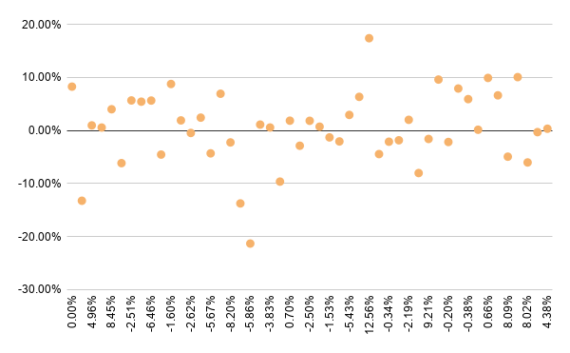
Date | Spotify | 122870 KQ | Weekly return(Spot) | Weekly return (122870 KQ) | Data Descriptions
05/03/2026 | 552.12 | 69,500.00 | 0.00% | 8.26% |  | Spotify | 122870 KQ
02/03/2026 | 552.12 | 64,200.00 | 7.22% | -13.24%
23/02/2026 | 514.94 | 74,000.00 | 4.96% | 0.95% | Max | 12.56% | 17.38%
16/02/2026 | 490.6 | 73,300.00 | 7.04% | 0.55% | MIn | -15.54% | -21.31%
09/02/2026 | 458.34 | 72,900.00 | 8.45% | 3.99% | Range | 28.09% | 38.69%
02/02/2026 | 422.61 | 70,100.00 | -15.54% | -6.16%
26/01/2026 | 500.35 | 74,700.00 | -2.51% | 5.66% | Q3 | 4.38% | 3.25%
19/01/2026 | 513.21 | 70,700.00 | 1.73% | 2.76% | Q1 | -2.62% | -2.17%
12/01/2026 | 504.5 | 68,800.00 | -6.46% | 2.38% | IQR | 6.99% | 5.43%
05/01/2026 | 539.37 | 67,200.00 | -6.20% | -4.55% | Fence | 10.49% | 8.14%
29/12/2025 | 575 | 70,400.00 | -1.60% | 9.15% | Upper Fence | 14.86% | 11.39%
22/12/2025 | 584.35 | 64,500.00 | 0.38% | 1.90% | Lower fence | -13.10% | -10.31%
15/12/2025 | 582.16 | 63,300.00 | -2.62% | -0.47% | Mean | 0.23% | 0.42%
08/12/2025 | 597.8 | 63,600.00 | 5.82% | 2.42% | Z min | -2.75 | -3.32
01/12/2025 | 564.93 | 62,100.00 | -5.67% | -4.31% | Zmax | 2.15 | 2.59
24/11/2025 | 598.87 | 64,900.00 | 2.61% | 6.92% | Mean absolute deviation | 4.65% | 4.76%
17/11/2025 | 583.61 | 60,700.00 | -8.20% | -2.25% | Sample Varience | 0.33% | 0.43%
10/11/2025 | 635.75 | 62,100.00 | 3.05% | -13.75% | Sample Standard deviation | 5.73% | 6.55%
03/11/2025 | 616.91 | 72,000.00 | -5.86% | -21.31% | CV | 24.65 | 15.70
27/10/2025 | 655.32 | 91,500.00 | 1.48% | 1.10%
20/10/2025 | 645.78 | 90,500.00 | -3.83% | 0.56%
13/10/2025 | 671.52 | 90,000.00 | -2.01% | -9.64% | Covarience | 0.00107
06/10/2025 | 685.29 | 99,600.00 | 0.70% | 1.84% | Correlation | 0.28494
29/09/2025 | 680.5 | 97,800.00 | -5.03% | -2.88%
22/09/2025 | 716.53 | 100,700.00 | -2.50% | 1.82%
15/09/2025 | 734.92 | 98,900.00 | 5.53% | 0.71%
08/09/2025 | 696.4 | 98,200.00 | -1.53% | -1.31%
01/09/2025 | 707.19 | 99,500.00 | 3.71% | -2.07%
25/08/2025 | 681.88 | 101,600.00 | -1.60% | -0.39%
18/08/2025 | 692.99 | 102,000.00 | -5.43% | 2.93%
11/08/2025 | 732.81 | 99,100.00 | 3.81% | 6.33%
04/08/2025 | 705.89 | 93,200.00 | 12.56% | 17.38%
28/07/2025 | 627.15 | 79,400.00 | -9.52% | -4.45%
21/07/2025 | 693.1 | 83,100.00 | -0.34% | -2.12%
14/07/2025 | 695.48 | 84,900.00 | -1.93% | -1.85%
07/07/2025 | 709.15 | 86,500.00 | -2.19% | 2.00%
30/06/2025 | 725.05 | 84,800.00 | -6.15% | -8.03%
23/06/2025 | 772.6 | 92,200.00 | 9.21% | -1.60%
16/06/2025 | 707.42 | 93,700.00 | -0.48% | 9.59%
09/06/2025 | 710.85 | 85,500.00 | -0.20% | -2.17%
02/06/2025 | 712.26 | 87,400.00 | 7.08% | 7.90%
26/05/2025 | 665.14 | 81,000.00 | 1.73% | 2.66%
19/05/2025 | 653.82 | 78,900.00 | -0.38% | 5.91%
12/05/2025 | 656.3 | 74,500.00 | 1.24% | 0.13%
05/05/2025 | 648.25 | 74,400.00 | 0.66% | 9.90%
28/04/2025 | 644 | 67,700.00 | 3.75% | 6.61%
21/04/2025 | 620.72 | 63,500.00 | 8.09% | -4.94%
14/04/2025 | 574.25 | 66,800.00 | 5.63% | 10.05%
07/04/2025 | 543.66 | 60,700.00 | 8.02% | -4.11%
31/03/2025 | 503.3 | 63,300.00 | -10.31% | -0.31%
24/03/2025 | 561.16 | 63,500.00 | -6.46% | 3.25%
17/03/2025 | 599.94 | 61,500.00 | 4.38% | 0.33%
10/03/2025 | 574.79 | 61,300.00 | 8.02% | -1.92%
03/03/2025 | 532.1 | 62,500.00

